LA05
Pre vypočítanie rozostupov dier pre montáž lamiel doplníme do tabuľky "výšku UT profilu" a požadovaný počet lamiel v "U" alebo "UT" profile.
Po zadaní hodnôt vidíme v tabuľke vypočítané hodnoty rozstupov dier a prekrytia lamiel [mm].
Pri výplni AL-LA05 pre značenie otvorov a uchytenie lamiel na profily AL-U50 a AL-UT50 použijeme druhú a štvrtú drážku, na ktorú značíme diery podľa hodnôt z tabuľky na zvolený počet lamiel a výšku profilov AL-U50 a AL-UT50.
Z tabuľky vyberieme vypočítané hodnoty zo stĺpca "Drážka" a postupne podľa hodnôt značíme diery v príslušnej drážke až po poslednú lamelu. Diery značíme od začiatku "U" alebo "UT" profilu.
Pri montáži lamiel AL-LA05 je potrebné počas značenia dier rozlišovať pravý a ľavý "U" a "UT" profil.
Pri montáži lamiel na ľavý "U" a "UT" profil je potrebné použiť hodnoty v obrátenom poradí.
Doplňte hodnoty
 |  | 2000
Výška "UT" profilu | [mm]
Počet lamiel | [ks ] | 20
Pravý Ľavý

Hrana 2. lamely
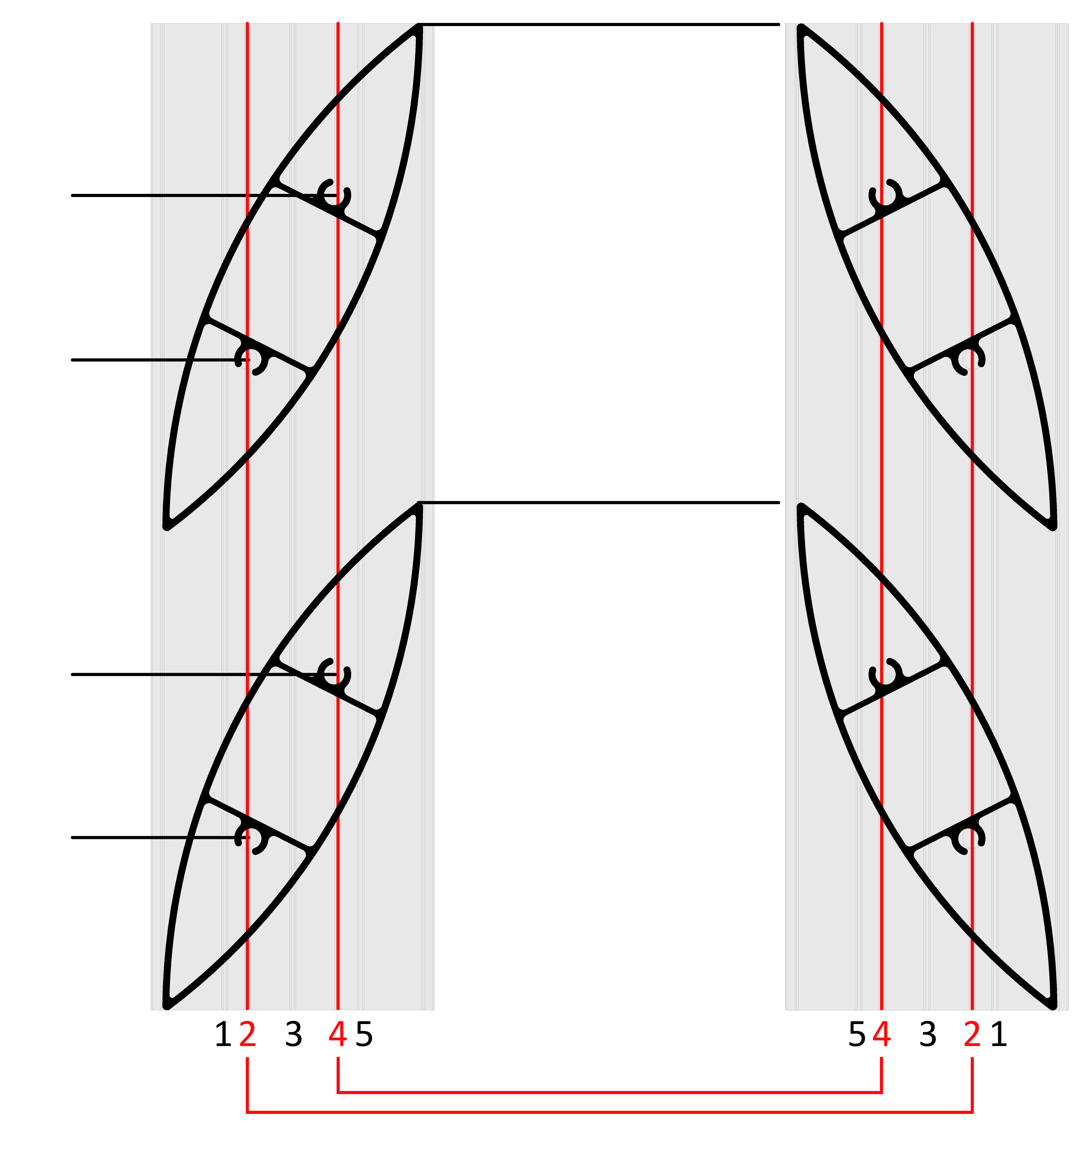
 | Diery v drážkach
Pravý Ľavý
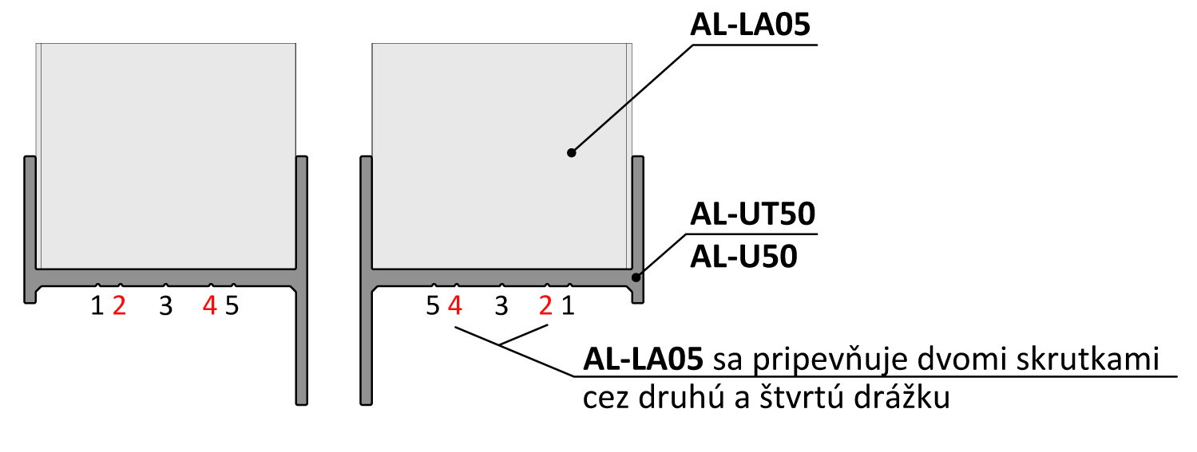
Lamela | Drážka 2[mm] | Drážka 4[mm] | 160
1 | 30 | 59
2 | 131 | 160 | 131
Hrana 1. lamely
3 | 231 | 260
4 | 332 | 361
5 | 432 | 461
6 | 533 | 562 | 59
7 | 634 | 663
Poradie hodnôt pre Pravý "U" a "UT" profil: Drážka 2/4, Drážka 4/2
Poradie hodnôt pre Ľavý "U" a "UT" profil: Drážka 4/2, Drážka 2/4
8 | 734 | 763 | 30
9 | 835 | 864
10 | 935 | 964
11 | 1036 | 1065
12 | 1136 | 1165
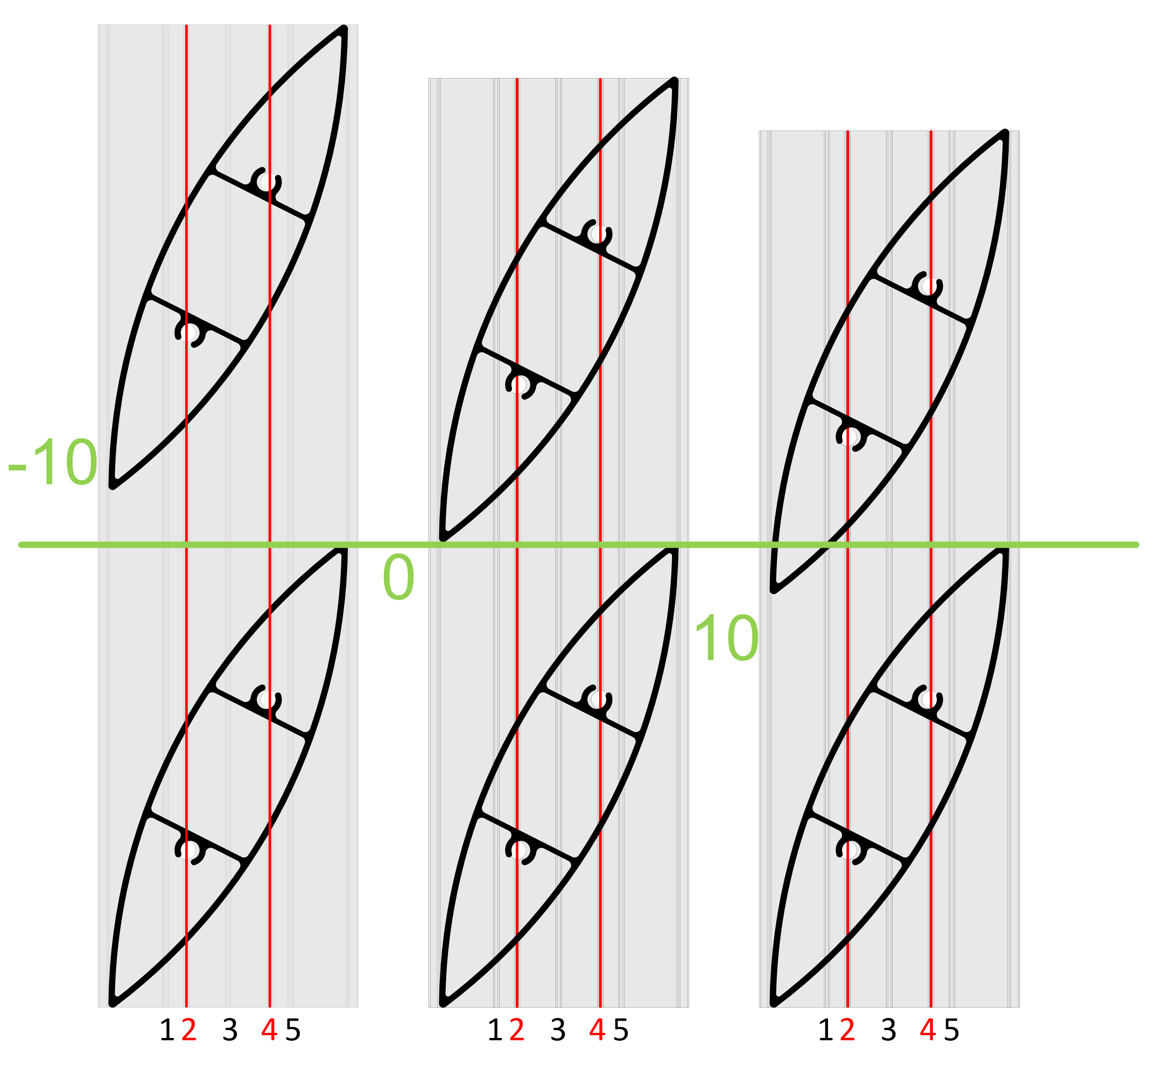
13 | 1237 | 1266
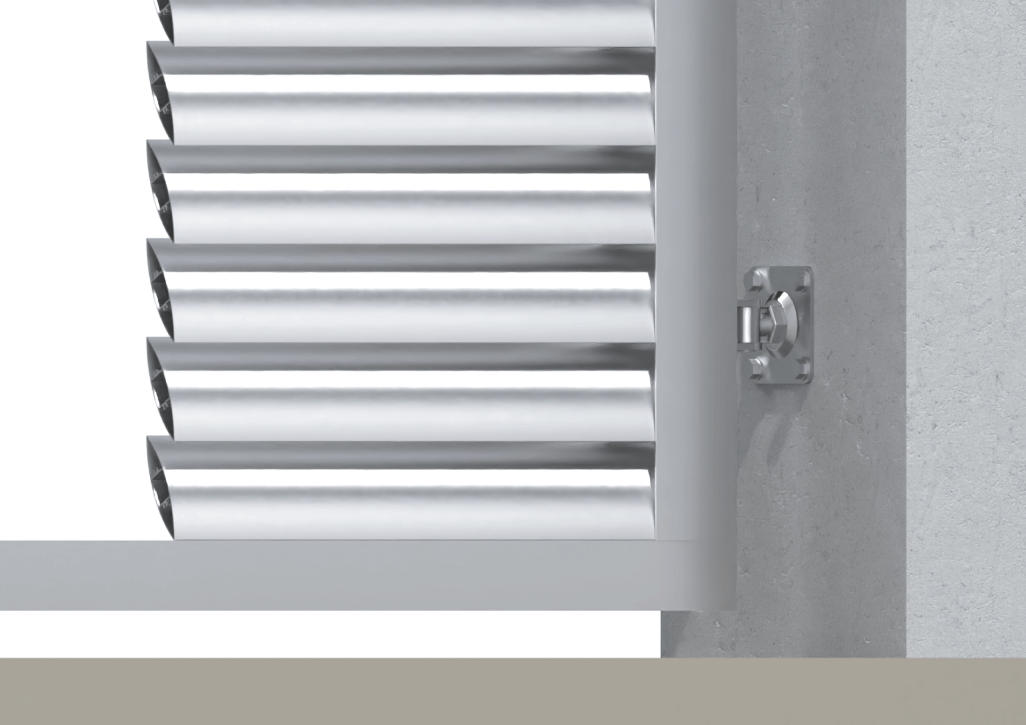
14 | 1337 | 1366
15 | 1438 | 1467
16 | 1539 | 1568
17 | 1639 | 1668
Reálne (vypočítané) prekrytie
18 | 1740 | 1769
19 | 1840 | 1869
20 | 1941 | 1970 |  | -11.1
21 | 2041 | 2070
22 | 2142 | 2171
23 | 2242 | 2271 |  | Poznámka
24 | 2343 | 2372
25 | 2444 | 2473
26 | 2544 | 2573
27 | 2645 | 2674

Vzorové modely prekrytia (-10, 0, 10mm)

